Início - Capa

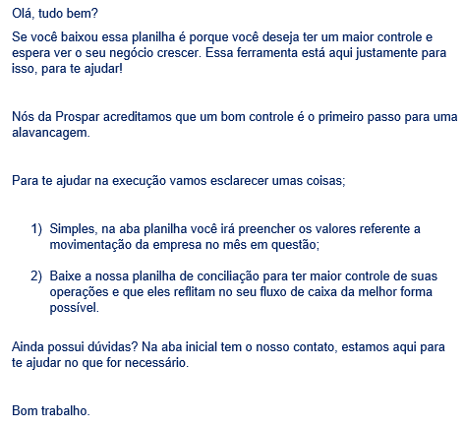


Prospar Contabilidade de Gestão Empresarial
faleconosco@prosparcontabilidade.com.br
www.prosparcontabilidade.com.br
(82) 3297.1473
(82) 98855.0031
CLIQUE AQUI -
RELATÓRIO DE FLUXO DE CAIXA

DADOS DA EMRPESA
Razão Social
CNPJ
Inscrição Estdual
Atividade Principal

Relatório Fluxo de Caixa
MGR | Modelo de Gestão por Resultados - Prospar Contabilidade
INÍCIO - CAPA

Relatório de Fluxo de Caixa

 | JANEIRO | FEVEREIRO | MARÇO | ABRIL | MAIO | JUNHO | JULHO | AGOSTO | SETEMBRO | OUTUBRO | NOVEMBRO | DEZEMBRO | TOTAL
SALDO INCIAL DO PERÍODO |  | 0.00 | 0.00 | 0.00 | 0.00 | 0.00 | 0.00 | 0.00 | 0.00 | 0.00 | 0.00 | 0.00
(+) ENTRADAS | 0.00 | 0.00 | 0.00 | 0.00 | 0.00 | 0.00 | 0.00 | 0.00 | 0.00 | 0.00 | 0.00 | 0.00 | 0.00
RECEITAS DE VENDAS OU SERVIÇOS | 0.00 | 0.00 | 0.00 | 0.00 | 0.00 | 0.00 | 0.00 | 0.00 | 0.00 | 0.00 | 0.00 | 0.00 | 0.00
RECEITAS FINANCEIRAS | 0.00 | 0.00 | 0.00 | 0.00 | 0.00 | 0.00 | 0.00 | 0.00 | 0.00 | 0.00 | 0.00 | 0.00 | 0.00
OUTRAS RECEITAS | 0.00 | 0.00 | 0.00 | 0.00 | 0.00 | 0.00 | 0.00 | 0.00 | 0.00 | 0.00 | 0.00 | 0.00 | 0.00
(-) SAÍDAS | 0.00 | 0.00 | 0.00 | 0.00 | 0.00 | 0.00 | 0.00 | 0.00 | 0.00 | 0.00 | 0.00 | 0.00 | 0.00
IMPOSTOS SOBRE A VENDA | 0.00 | 0.00 | 0.00 | 0.00 | 0.00 | 0.00 | 0.00 | 0.00 | 0.00 | 0.00 | 0.00 | 0.00 | 0.00
COMPRA DE MATERIAL PARA REVENDA | 0.00 | 0.00 | 0.00 | 0.00 | 0.00 | 0.00 | 0.00 | 0.00 | 0.00 | 0.00 | 0.00 | 0.00 | 0.00
INSUMOS | 0.00 | 0.00 | 0.00 | 0.00 | 0.00 | 0.00 | 0.00 | 0.00 | 0.00 | 0.00 | 0.00 | 0.00 | 0.00
MANUTENCAO DAS INSTALAÇÕES OU EQUIPAMENTOS | 0.00 | 0.00 | 0.00 | 0.00 | 0.00 | 0.00 | 0.00 | 0.00 | 0.00 | 0.00 | 0.00 | 0.00 | 0.00
COMISSOES | 0.00 | 0.00 | 0.00 | 0.00 | 0.00 | 0.00 | 0.00 | 0.00 | 0.00 | 0.00 | 0.00 | 0.00 | 0.00
ESCRITORIO | 0.00 | 0.00 | 0.00 | 0.00 | 0.00 | 0.00 | 0.00 | 0.00 | 0.00 | 0.00 | 0.00 | 0.00 | 0.00
PRESTADORES DE SERVIÇO | 0.00 | 0.00 | 0.00 | 0.00 | 0.00 | 0.00 | 0.00 | 0.00 | 0.00 | 0.00 | 0.00 | 0.00 | 0.00
FOLHA DE PAGAMENTO | 0.00 | 0.00 | 0.00 | 0.00 | 0.00 | 0.00 | 0.00 | 0.00 | 0.00 | 0.00 | 0.00 | 0.00 | 0.00
IMPOSTOS E TAXAS | 0.00 | 0.00 | 0.00 | 0.00 | 0.00 | 0.00 | 0.00 | 0.00 | 0.00 | 0.00 | 0.00 | 0.00 | 0.00
TARIFAS BANCARIAS | 0.00 | 0.00 | 0.00 | 0.00 | 0.00 | 0.00 | 0.00 | 0.00 | 0.00 | 0.00 | 0.00 | 0.00 | 0.00
OUTRAS DESPESAS | 0.00 | 0.00 | 0.00 | 0.00 | 0.00 | 0.00 | 0.00 | 0.00 | 0.00 | 0.00 | 0.00 | 0.00 | 0.00
CUSTO PRESTAÇÃO DE SERVIÇO | 0.00 | 0.00 | 0.00 | 0.00 | 0.00 | 0.00 | 0.00 | 0.00 | 0.00 | 0.00 | 0.00 | 0.00 | 0.00
INVESTIMENTOS | 0.00 | 0.00 | 0.00 | 0.00 | 0.00 | 0.00 | 0.00 | 0.00 | 0.00 | 0.00 | 0.00 | 0.00 | 0.00
(=) SALDO DO PERÍODO | 0.00 | 0.00 | 0.00 | 0.00 | 0.00 | 0.00 | 0.00 | 0.00 | 0.00 | 0.00 | 0.00 | 0.00 | 0.00
(=) SALDO FINAL DO PERÍODO | 0.00 | 0.00 | 0.00 | 0.00 | 0.00 | 0.00 | 0.00 | 0.00 | 0.00 | 0.00 | 0.00 | 0.00 | 0.00

